格助词（9个）
 | 効能｜こうのう | 解釈｜かいしゃく
が | 表示主语（主语+が） | 不翻译 | 風が吹く | かぜがふく
 | 表示对象语（限于情感、能力、愿望的对象） | 不翻译 | 日本語がわがる | にほんごがわがる | いつか先生のように上手く日本語が話せると思う
 |  |  | 桜が好きだ | さくらがすきだ
 |  |  | 結果が聞きたい | けっかがききたい

を | 表示宾语（宾语+を+動詞） | 不翻译 | ご飯を食べる | ごはんをたべる
 |  |  | 本を読む | ほんをよむ
 | 表示移动or离开的场所 | 不翻译 | 空を飛ぶ（移动） | そらをとぶ
 |  |  | 家を出る（离开） | いえをでる

の | 表示的 | 的 | 私の部屋 | わたしのへや
 |  |  | 木造の家 | もくぞうのいえ
 |  |  | 友達の苗さん（同位不翻译） | ともだちのみょうさん
 | 小句子中的主语or对象语，用来代替が | 不翻译 | 私の卒業した学校 | わたしのそつぎょうしたがっこう
 |  |  | 水泳のできる人 | すいえいのできるにん

へ | 表示方向 | 灵活翻译 | 日本へ行きます ≈ 日本に行きます | にほんへいきます
（读作え） |  |  | 学校へ行きます | がっこうへいきます

で | 表示原因 | 所以 | 私は毎日受験準備で忙しい | 私はまいにちじゅけんじゅんびでいそがしい
 |  |  | この家は地震で倒れる | このいえはじしんでだおれる
 | 表示状態「常用的」 |  | 昨日、一人で病院へ行きます | きのう、いちにんでびょういんへいきます
 |  |  | 皆で日本語の歌を歌った | みなでにほんごのうたをうたった

 | 表示動作発生的場所 | 在 | 北京で彼に会った | ぺきんでかれにあった
 |  |  | 図書館で本を読みます | としょかんでほんをよみます
 | 表示範囲 | 在 | 私は大学の科目の中で、WEB開発が一番好きです | 私はだいがくのかもくのちゅうで、ウェブかいはつがいちばんすきです
 |  |  | 私は四季の中で、夏が一番好きです | 私はしきのなかで、なつがいちばんすきです
 | 表示所需時間 | 需要 | この仕事は二、三日でできるでしょう
 |  |  | 日本語が上手になりました、通常一、二年でできるでしょう
 | 表示方式、方法 | 用 | 私は日本語で優文 | 私はにほんごでゆうぶん
 |  |  | 私は箸でご飯を食べる | 私ははしでご飯を食べる
 |  |  | 貴方にもわかるように、簡単な言葉で説明します
 |  |  | 皆が聞こえるように、大きな声で話してください
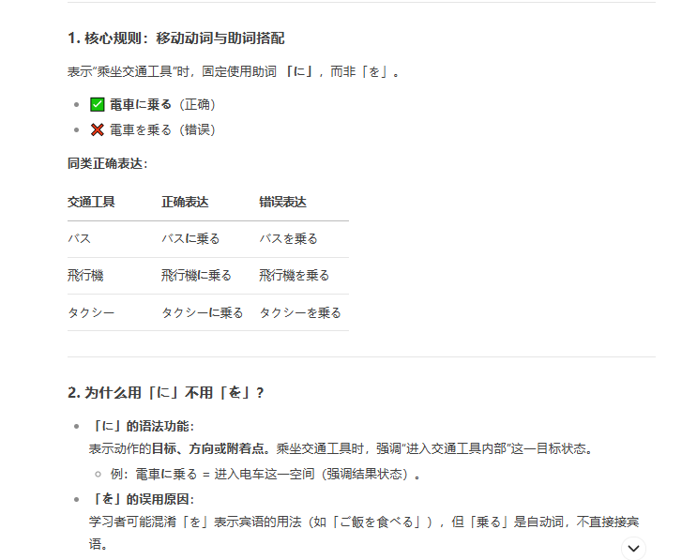
 | 表示動作の基準 | 以 | 見かけで人を判断し | みかけでにんをはんだんしてはいけません
 |  |  | 私は三万円で暮れらしている | 私はさんまんえんで
に | 表示对象「常用的」 |  | 私は弟に日本語を教えます「おしえ」
 |  |  | 歴史に詳しい「くわしい」
 |  |  | お酒に強い |  | 【1天刷两次牙】
 | 表示动作的着落点 |  | 電車に乗る、椅子に座る「すわる」
 |  |  | 私は壁に地図を貼りますた「ちず」

 | 表示用途 | 用来 | この写真は何に使いますか？ | このしゃしんはなんにつかいますか

 | 表示比较／评价的基准 | 对于 | 妹は母によく似ている
 |  |  | この...は買い物に便利です

 | 表示发生的時間点 | 在 | 七時に起きます
 |  |  | 授業は九時に始まります | ’＝授業は九時から始まります

 | 表示所在场所 | 在 | 机の上に本がめる | つくえのうえにほんがめる
 |  |  | 猫は部屋にいる | ねこはへいやににる

 | 表示目的地 |  | 図書館へ本を借りに行きます | としょかんへほんをかりにいきます
 |  |  | 夏休みに日本に行きま | なつやすみににほんにいきます

 | 表示频率 | 毎 | 一日に二回はを磨きます「みが」
 |  |  | 毎月に三回映画を見るます

 | 表示累加 | 加上 | 朝ご飯をいつもご飯に味噌汁で済ます | あさごはんをいつもごはんにみそしるですます

 | 表示结果 | 变成 | 大人になる；医者になる | おとなになる；いしゃになる
 |  |  | この会社の社員は5人に減ってしまった | このかいしゃのしゃいんは5にんにへってしまった

と | 表示并列 | 和 | 猫と犬
 |  |  | 中国と日本

 | 表示动作的共同执行者 | 和 | 鈴木さんと結婚する | すずきさんとけっこんする
 |  |  | 友達と映画を見に行きます | ともだちとえいがをみにいきます

から | 表示起点「時間、空間」 | 从…开始 | 授業は九時から | じゅぎょうは9じから
 |  | 从…过来的 | 私はshanghaiから来ます | 私はＳＨから来ます

より | 比較の基準 | 比 | 中国は日本より広いです
 |  |  | 私は苗さんより若いです「わかい」

